Espacio de trabajo
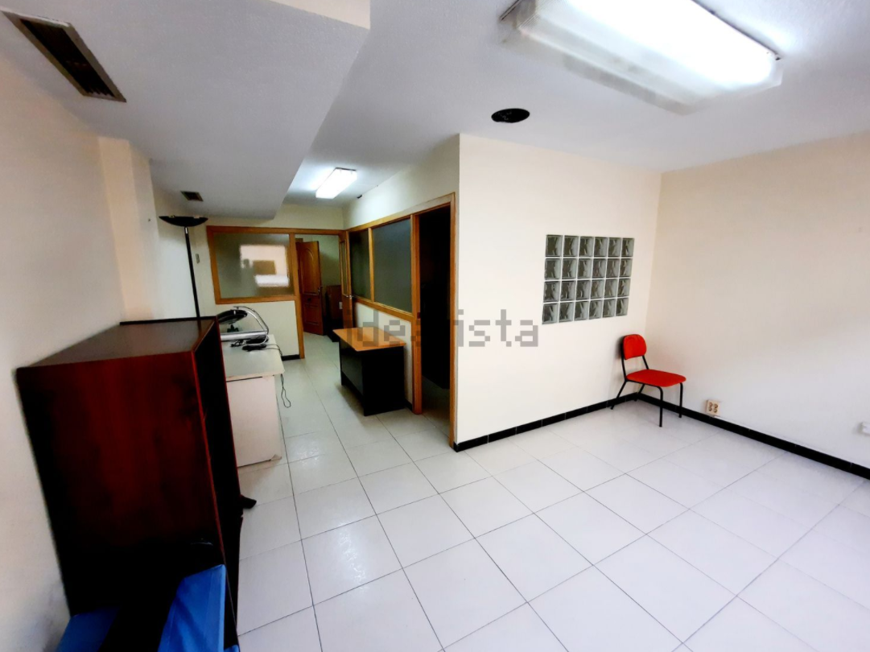

 |  | Coste mensual (IVA incl.) : | Coste anual (Iva incl.) :

Alquiler de oficina de 50 m2 con aire acondicionado |  | 500€ | 6,000€
En pleno centro oficina exterior con dos grandes ventanales dando a Maisonnave en edificio representativo todo de oficinas.
Dividida en 2 despachos y zona de recepción-sala de espera. Cuenta con aseo exterior frente a la entrada exclusivo de esta oficina. Cuenta con climatización frío-
calor por conductos. Rodeada de todo tipo de servicios, comercios y los principales organismos y entidades financieras.
https://www.idealista.com/inmueble/93145002/

 | Cantidad | Coste (unidad) | Total (IVA incluido)
Escritorio | 5 | 120€ | 600€
Lámpara individual | 5 | 20€ | 100€
Silla de escritorio para trabajadores | 5 | 100€ | 500€
Sillas para otros usuarios* | 5 | 30€ | 150€
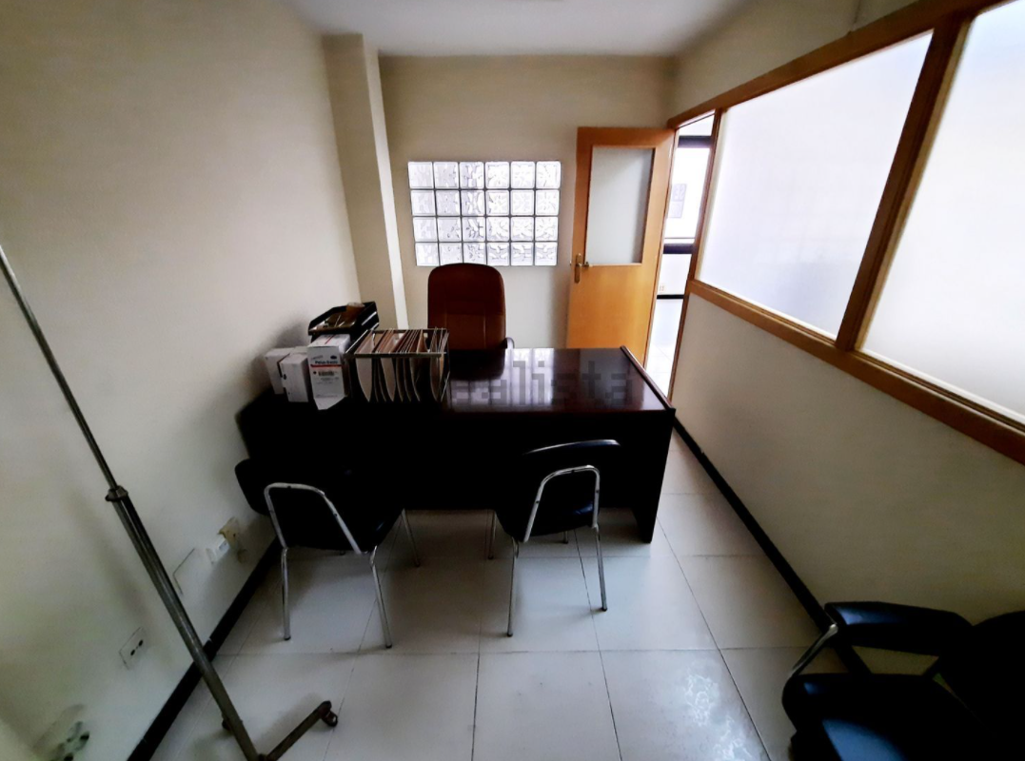
Ordenadores | 5 | 1,500€ | 7,500€
Teléfonos | 5 | 300€ | 1,500€
Software | 5 | 300€ | 1,500€
Material de oficina (bolis, agendas...) | 5 | 100€ | 500€

Coste total para la empresa (IVA incluido) : |  | 2,970€ | 18,350€

 |  | Gasto dirimido en 3 meses: | 6,117€
*Por ejemplo: Entrevistas, reuniones...etc

*Gastos calculados en función de un año y con la primera compra del material necesario.
en los años siguientes el coste sería 0€ a no ser que hayan reparaciones etc.

